springCloud
SpringCloud 注册中心 Eureka 、 Zookeeper、consul
SpringCloud Eureka

Eureka properties ： |  | server 启动加注解 @EnableEurekaServer

 | server.port=8001 eureka.instance.hostname=127.0.0.1 eureka.client.register-with-eureka=true (如果单机版本 false ) eureka.client.fetch-registry=true (如果单机版本 false ) eureka.client.service-url.defaultZone=http://${eureka.instance.hostname}:8002/eureka/,http://${eureka.instance.hostname}:8003/eureka/ （eureka 集群 用逗号分隔多个地址） spring.application.name=eureka-server

Eureka properties（2） ：

 | server.port=8002 eureka.instance.hostname=127.0.0.1 eureka.client.register-with-eureka=true (如果单机版本 false ) eureka.client.fetch-registry=true (如果单机版本 false ) eureka.client.service-url.defaultZone=http://${eureka.instance.hostname}:8001/eureka/,http://${eureka.instance.hostname}:8003/eureka/ （eureka 集群 用逗号分隔多个地址） spring.application.name=eureka-server

Eureka properties（3） ：

 | server.port=8003 eureka.instance.hostname=127.0.0.1 eureka.client.register-with-eureka=true (如果单机版本 false ) eureka.client.fetch-registry=true (如果单机版本 false ) eureka.client.service-url.defaultZone=http://${eureka.instance.hostname}:8002/eureka/,http://${eureka.instance.hostname}:8001/eureka/ （eureka 集群 用逗号分隔多个地址） spring.application.name=eureka-server

SpringCloud 客户端

 |  |  |  |  |  |  | <dependency> <groupId>org.springframework.cloud</groupId> <artifactId>spring-cloud-starter-netflix-eureka-server</artifactId> </dependency> 修改为 <!-- SpringBoot整合eureka客户端 --> <dependency> <groupId>org.springframework.cloud</groupId> <artifactId>spring-cloud-starter-netflix-eureka-client</artifactId> </dependency>
客户端调用properties： |  |  | client 启动加注解 @EnableEurekaClient

 | server.port=8004 spring.application.name=eureka-client eureka.client.service-url.defaultZone=http://localhost:8001/eureka/,http://localhost:8002/eureka/,http://localhost:8003/eureka/ eureka.client.register-with-eureka=true 将自己 注册到注册中心 eureka.client.fetch-registry=true 检索服务

 | @Bean @LoadBalanced (Ribbon 负载均衡 如果以服务别名进行调用) public RestTemplate restTemplate() { return new RestTemplate(); }

自我保护机制

eureka server 和 client 端会有心跳检测 client 状态 如果 多少秒之后 没有响应 就会将该client 踢出去 默认 30s 一次心跳 90s 进行检查

 |  |  |  |  | server
配置 client

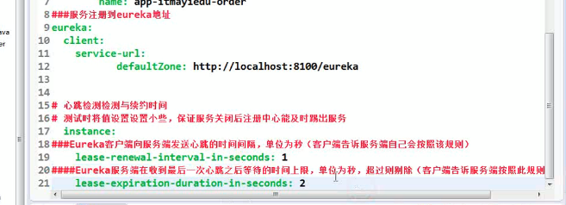

client 消费者 30s 从 server 中 拉取一波数据 大概？？ 有待验证

zookeeper

 |  |  |  |  |  |  |  |  |  | <dependency> <groupId>org.springframework.cloud</groupId> <artifactId>spring-cloud-starter-netflix-eureka-client</artifactId> </dependency> 替换为 <dependency> <groupId>org.springframework.cloud</groupId> <artifactId>spring-cloud-starter-zookeeper-discovery</artifactId> </dependency>

 |  | 非eureka注册中心 使用@EnableDiscoveryClient 注解

 |  | 负载均衡 @LoadBalanced 不变

 |  |  |  | @EnableEurekaClient 修改为 @EnableDiscoveryClient

consul

 |  |  |  | <dependency> <groupId>org.springframework.cloud</groupId> <artifactId>spring-cloud-starter-netflix-eureka-client</artifactId> </dependency> 替换为 <!--SpringCloud consul-server --> <dependency> <groupId>org.springframework.cloud</groupId> <artifactId>spring-cloud-starter-consul-discovery</artifactId> </dependency>

 |  |  |  | @EnableEurekaClient 修改为 @EnableDiscoveryClient

获取注册服务中心列表

 |  |  |  | zk-member 服务别名

Ribbon负载均衡

在客户端 进行负载均衡 算法

实现思路 获取注册中心 对应服务的服务列表 按照一定规则进行 筛选 筛选出来再进行调用

SpringCloud 客户端支持

1. RestTemplate

@Bean @LoadBalanced (Ribbon 负载均衡 如果以服务别名进行调用) public RestTemplate restTemplate() { return new RestTemplate(); }

2. Feign @FeignClient(name="eec-course-service") 要调用的服务别名 public interface TeacherCourseService { @RequestMapping(value = "/listTeachingCourses", method = RequestMethod.GET) // 要调用的方法名 List<CourseDTO> listTeachingCourses(@RequestParam Long orgid, @RequestParam Long userid, @RequestParam Integer pageNumber, @RequestParam Integer pageSize); } 启动项加 ：@EnableFeignClients 依赖 <dependency> <groupId>org.springframework.cloud</groupId> <artifactId>spring-cloud-starter-openfeign</artifactId> </dependency>

feign接口重构 为了避免出现重复代码 增加冗余代码进行代码重构 增加项目可读性 1.各个client端 provider 提供的出的接口抽象成接口 并加上 @resquestMaping 见 sheet feign 重构 |  |  |  |  |  |  |  | parent 第一层

 |  |  |  |  |  |  |  |  | 未实现service第二层parent

 |  |  |  |  |  |  |  |  |  | 服务1 未实现service

 |  |  |  |  |  |  |  |  |  | 服务2 未实现service

 |  |  |  |  |  |  |  |  | eureka服务

 |  |  |  |  |  |  |  |  | model层 也可放在各自service接口中

Hystrix 服务保护框架（服务降级 熔断机制）

1.feign 超时 设置超时 时间 Ribbon.ReadTimeout 链接 建立时间 Ribbon.ConnectionTimeout 建立链接后读取时间 2.开启Hystrix feign.hystrix.enabled=true #### hystrix禁止服务超时时间 hystrix.command.default.execution.timeout.enabled=false 启动加注解 @EnableHystrix |  |  |  | Hystrix Maven 依赖 <!-- hystrix断路器 --> <dependency> <groupId>org.springframework.cloud</groupId> <artifactId>spring-cloud-starter-netflix-hystrix</artifactId> </dependency>

服务熔断 当并发量达到一个极限的时候 （比如tomcat 最大连接数达到最大的时候） 不在处理请求事件 然后进行服务降级 服务熔断 和 服务降级 一起使用 |  | 服务降级 不处理请求直接返回 如果服务端在爱1s内（1s 默认有待验证）没有返回结果 那么直接走服务降级 （ 执行效率 提高） |  |  |  | 服务隔离 线程池 信号量隔离 多个线程池 cpu 使用率变高

Hystrix #### hystrix禁止服务超时时间 hystrix.command.default.execution.timeout.enabled=false 假设 如果设置服务连接超时时间为 3s consumer 调用 provider 的时候 provider 中业务逻辑处理比较慢 超过 3s 返回的时候 就会出现 服务降级处理， 但是这个时候 业务逻辑已经处理完成这样是不合理的 ， 所以禁止服务超时时间， 又 或者是 进行编码处理 当服务降级的时候 业务回滚

fallback 默认设置类

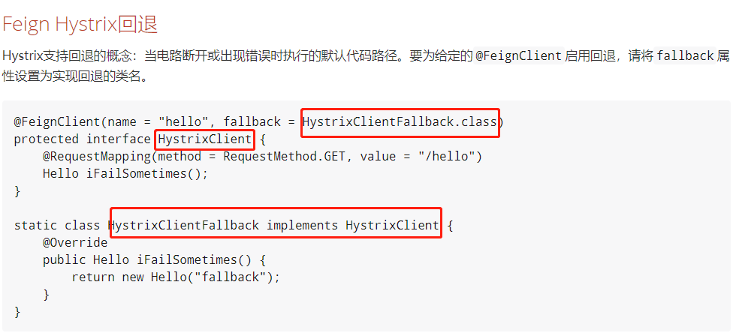
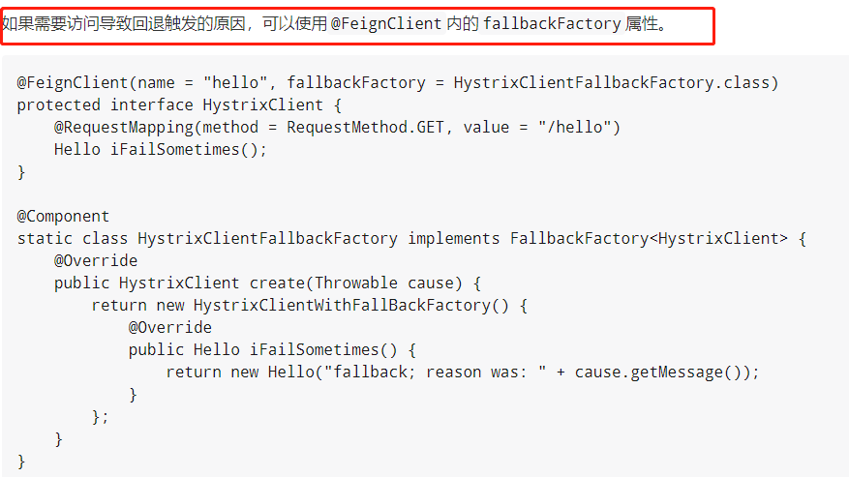

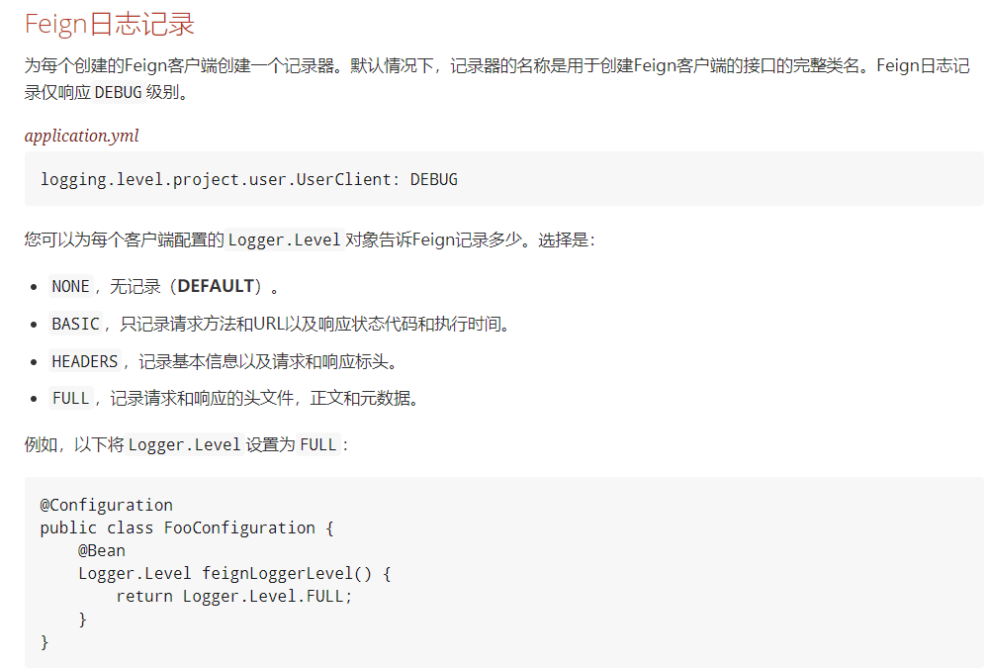

 | 警告 在Feign中执行回退以及Hystrix回退的工作方式存在局限性。当前返回com.netflix.hystrix.HystrixCommand和rx.Observable的方法目前不支持回退。

Feign和@Primary 当使用Feign与Hystrix回退时，在同一类型的ApplicationContext中有多个bean。这将导致@Autowired不起作用，因为没有一个bean，或者标记为主。要解决这个问题，Spring Cloud Netflix将所有Feign实例标记为@Primary，所以Spring Framework将知道要注入哪个bean。在某些情况下，这可能是不可取的。要关闭此行为，将@FeignClient的primary属性设置为false。 当一个接口有多个实现的时候 会导致当前 会有多个 接口实例 但是 spring 并不知道要去 找到谁 @FeignClient(name = "hello", primary = false) public interface HelloClient { // methods here } Feign继承支持 Feign通过单继承接口支持样板apis。这样就可以将常用操作分成方便的基本界面。 UserService.java public interface UserService { @RequestMapping(method = RequestMethod.GET, value ="/users/{id}") User getUser(@PathVariable("id") long id); } UserResource.java @RestController public class UserResource implements UserService { } UserClient.java package project.user; @FeignClient("users") public interface UserClient extends UserService { } 注意 通常不建议在服务器和客户端之间共享接口。它引入了紧耦合，并且实际上并不适用于当前形式的Spring MVC（方法参数映射不被继承）。

Springcloud-zuul

###注册 中心 eureka.client.serviceUrl.defaultZone=http://localhost:8001/eureka/ server.port=80 ###网关名称 spring.application.name=service-zuul ### 配置网关反向代理 zuul.routes.api-a.path=/api-consumer/** zuul.routes.api-a.serviceId=service-consumer zuul.routes.api-b.path=/api-provider/** zuul.routes.api-b.serviceId=service-provider |  | ####依赖 <dependency> <groupId>org.springframework.cloud</groupId> <artifactId>spring-cloud-starter-netflix-zuul</artifactId> </dependency>

Feign代码重构
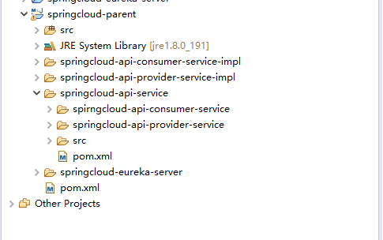

springcloud-parent 项目父节点

springcloud-api-service 接口提供者 也可将实体类 存放在该层

springcloud-eureka-server springcloud 注册中心

springcloud-api-*-impl 接口提供者实现

Sheet2
